상품제안서
전자파차단스티커 | 상품코드: S19364

 |  |  |  |  |  |  | 02-713-8555 | www.synergygift.co.kr
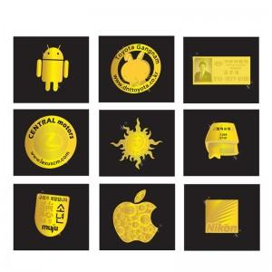

【상세/제작정보】 | 면역기능의 저하를 방지 전자파차단 필수

【인쇄/포장옵션】 | 풀칼라 / OPP(비닐)

【공급단가】 | 수량 | 1,000~ | 2,000~ | 3,000~ | 5,000~ | 10,000~
*VAT별도 | 12mm | 200원 | 200원 | 190원 | 180원 | 180원
 | 15mm | 260원 | 250원 | 240원 | 230원 | 220원
 | 17mm | 280원 | 270원 | 260원 | 250원 | 240원
 | 20mm | 340원 | 330원 | 310원 | 300원 | 290원

【상품 URL】 | https://www.synergygift.co.kr:443/src/goods_detail.php?gdno=4439

